Edificios ecológicos
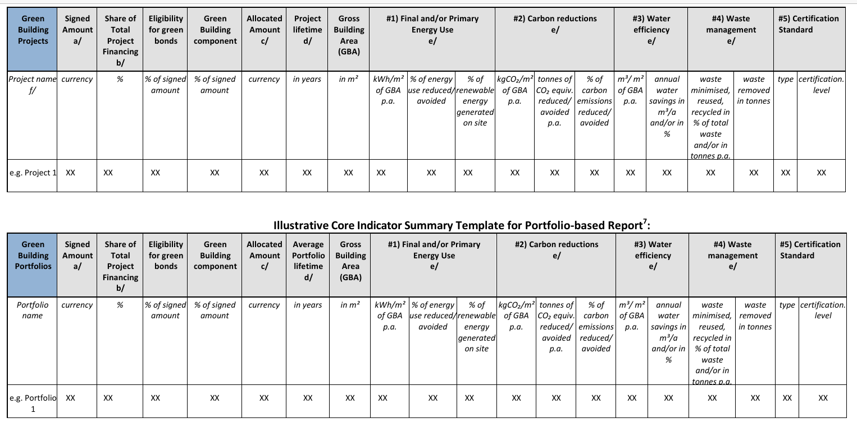
Rendimiento energético
Uso final y/o primario de energía en edificios nuevos o remodelados

Indicadores
1 | kWh/m2 de GBA por; y
 | Porcentaje de uso de energía reducido o evitado en comparación con el código de construcción/línea base local y, si corresponde, el porcentaje de energía renovable (ER) generada en el sitio (especificando el formulario de ER correspondiente).

Rendimiento del carbono
Reducción de carbono: en edificios nuevos o reformados

Indicadores
1 | kgCO /m² de GBA pa; y
 | Emisiones anuales de GEI reducidas/evitadas6 en toneladas de CO equivalentes frente al nivel de referencia/certificación de referencia local; y/o % de emisiones de carbono reducidas/evitadas frente al nivel de referencia/certificación de referencia local

Eficiencia y ahorro de agua
Eficiencia del agua: en edificios nuevos o reformados

Indicadores
1 | m³/m² de GBA por año ; y el consumo absoluto anual (bruto) de agua antes y después del proyecto en m³/a (para edificios remodelados) y/o % de agua reducida/evitada en comparación con el nivel de certificación base local/IGCC/Código internacional de plomería

Gestión de residuos
Gestión de residuos en el proceso de construcción/demolición/rehabilitación en obra nueva o rehabilitada edificios

Indicadores
1 | Cantidad anual de residuos minimizados, reutilizados o reciclados en % del total de residuos y/o en cantidad absoluta (bruta) en toneladas por el 5 Residuos eliminados en toneladas

Otros indicadores de sostenibilidad para proyectos de construcción ecológica:

Uso de materiales con menor huella ambiental, tanto para edificios nuevos como para edificios rehabilitados

Indicadores
1 | Energía incorporada (y carbono) a lo largo del ciclo de vida (“de la cuna a la tumba”), en toneladas de CO
2 | % de energía incorporada (y carbono) reducida a lo largo del ciclo de vida (“de la cuna a la tumba”), en comparación con el punto de referencia/línea base local

Uso del suelo y biodiversidad – para edificios nuevos

Indicadores
1 | Terreno remediado/descontaminado/regenerado, en ha o m² o % de espacios verdes no adulterados antes y después del proyecto

Eficiencia hídrica: tanto para edificios nuevos como para edificios remodelados

Indicadores
1 | Cantidad de agua de lluvia captada y reutilizada en m³/a
2 | Recarga a las aguas subterráneas en mm/d, mm/a

Gestión de residuos: tanto en el uso de edificios nuevos como en edificios remodelados

Indicadores
1 | Reciclaje, reutilización o compostaje de residuos no peligrosos en %

Calidad del aire interior: tanto para edificios nuevos como para edificios remodelados

Indicadores
 | Reducción de partículas en comparación con la línea base local: óxidos de azufre (SOx) y óxidos de nitrógeno (NOx). monóxido de carbono (CO), PM2.5/PM10 y compuestos orgánicos volátiles no metánicos (COVNM)

Calidad de la luz y eficiencia energética, tanto para edificios nuevos como para edificios rehabilitados

Indicadores
1 | Número de luminarias LED o SSL con lúmenes/vatios (Lm/W)
2 | Eficiencia energética a partir de la instalación de detectores de movimiento (kWh) vs. equipos de referencia/anteriores
3 | Eficiencia energética gracias a la instalación de paneles de vidrio de baja emisividad en ventanas en comparación con el equipo básico/anterior

Conectividad del transporte e infraestructura de transporte limpia, tanto para edificios nuevos como para edificios remodelados

Indicadores
1 | Densidad de uso del suelo, incluido el “desarrollo orientado al tránsito” (personas y empleos por unidad de superficie terrestre)
2 | Número de estaciones de carga de vehículos eléctricos como porcentaje del estacionamiento total y/o número de instalaciones para bicicletas proporcionadas
3 | Distancia (en Km) al transporte público (reduciendo así las emisiones de alcance 3 del edificio.

Biodiversidad
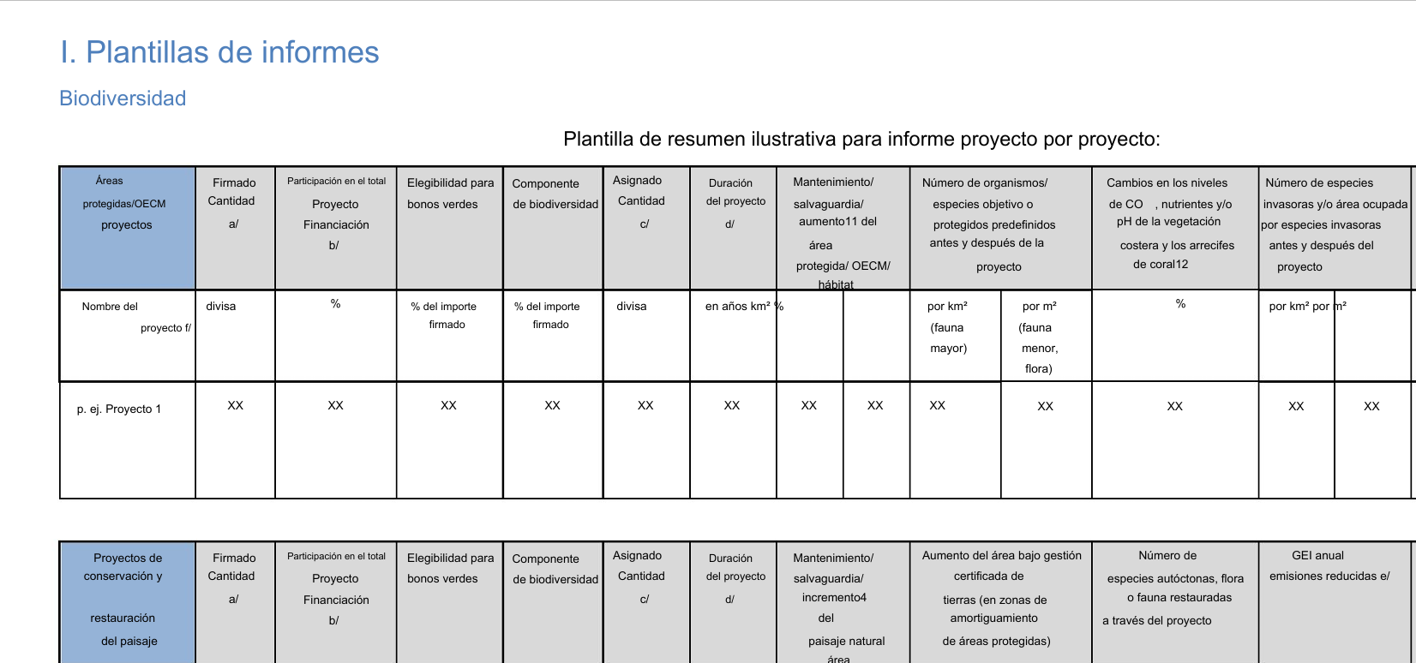
Áreas protegidas y otras medidas eficaces de conservación basadas en áreas (OECM)
Preservación de los hábitats naturales terrestres
Preservación de los hábitats naturales marinos

Indicadores
1 | Mantenimiento/salvaguardia/aumento del área protegida/OECM/hábitat en km² y en % de aumento
2 | Número absoluto de organismos y especies objetivo predefinidos por km² (fauna mayor) o m² (fauna y flora menores) antes y después del proyecto
3 | Número absoluto de especies protegidas y/o prioritarias que se consideran sensibles en Área protegida/conservada antes y después del proyecto
4 | Cambios en los niveles de CO , nutrientes y/o pH de la vegetación costera y los arrecifes de coral en %
5 | Número absoluto de especies invasoras y/o área ocupada por especies invasoras en m² o km² antes y después del proyecto

Conservación/restauración del paisaje
Incluida la Reducción de Emisiones Derivadas de la Deforestación y la Degradación Forestal (REDD)

Indicadores
1 | Mantenimiento/salvaguardia/aumento de la superficie del paisaje natural (incluido el bosque) en km² y en % para aumentar
2 | Mantenimiento/salvaguardia/aumento de la superficie de paisaje natural en zonas urbanas en km² y en % para aumentar

Otros indicadores de sostenibilidad

1 | Número de trabajadores de conservación (por ejemplo, guardabosques, guardabosques, funcionarios de parques naturales) capacitados en conservación de la biodiversidad
2 | Número de personal forestal capacitado en conservación de la biodiversidad
3 | Número de agricultores capacitados en agricultura sostenible y biodiversidad
4 | Mejora de los ingresos de las poblaciones locales en porcentaje
5 | Número y/o capacidad de viveros creados en el marco del proyecto en términos de plántulas o número de árboles/arbustos individuales por año

PREGUNTAR

Adaptación al cambio climático
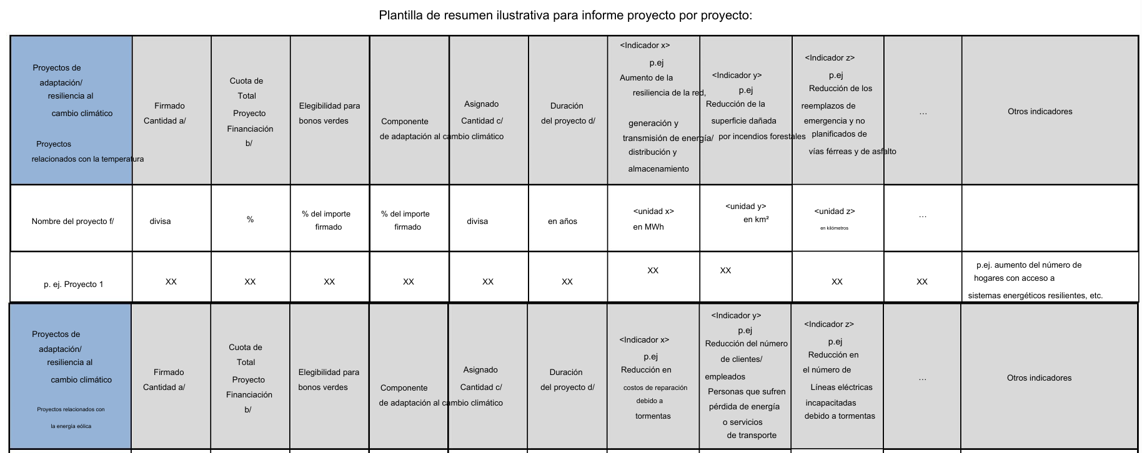
Categorias de peligro climático

Categoría | Ejemplos | Resultados de la adaptación
Relacionado con la Temperatura | Olas de calor | Reducir o evitar daños/interrupciones
 | Olas de frío
 | Incendios Forestales
 | Variabilidad de la temperatura
 | Descongelación del permafrost
 | Aumento del estrés térmico
Relacionado con el viento | Tifones/huracanes | Reducir o evitar daños/interrupciones
 | Polvo
 | Tormentas/tormentas de arena
Relacionado con el agua | Inundaciones/fuertes precipitaciones | Reducir o evitar daños/interrupciones
 | Sequías
 | inundaciones glaciales
 | Aumento del nivel del mar | Aumentar la disponibilidad de agua
 | Aumento del estrés hídrico
 | variabilidad hidrológica
Relacionado con la tierra | Deslizamientos de tierra | Reducir o evitar daños/interrupciones
 | Avalanchas
 | Hundimiento
 | Erosión del suelo | Aumentar la productividad
 | degradación del suelo

. Relacionada con la temperatura

Indicadores
1 | Reducir o evitar daños relacionados con el clima
2 | Aumento de la resiliencia de la red, generación de energía, transmisión/distribución y almacenamiento en MWh
3 | Reducción en la cantidad de incendios forestales y/o en el área dañada por incendios forestales en km²
4 | Reducción en el reemplazo de emergencia y no planificado de ferrocarril y asfalto en km

Relacionado con el viento

Indicadores
1 | Reducir o evitar daños relacionados con el clima
2 | Reducción de los costos de reparación debido a tormentas (a todo tipo de infraestructura y activos)
3 | Reducir o evitar las interrupciones relacionadas con el clima
4 | Reducción en la cantidad de clientes/empleados que sufren pérdida de energía/servicios de transporte
5 | Reducción en la cantidad de líneas eléctricas incapacitadas debido a tormentas

Relacionado con el agua

Indicadores
1 | Reducir o evitar daños relacionados con el clima
2 | Reducción en los costos de daños por inundaciones
3 | Reducción en la cantidad de días de operación perdidos por inundaciones
4 | Pérdida de agua reducida/evitada (en embalses/vías fluviales/hábitats naturales, etc.) en m³
5 | Reducción de la pérdida de tierra por inundaciones y/o erosión costera en km²
6 | Disponibilidad adicional de agua y/o mayor captación de agua en m³/año
7 | Reducción de la demanda doméstica de agua limpia en m³/año

Relacionado con la tierra

Indicadores
1 | Reducir o evitar daños relacionados con el clima
2 | Reducción en costos de reparación y/o días de operación perdidos debido a deslizamientos de tierra
3 | Aumento del área bajo gestión de humedales en km²
4 | Reducción en la cantidad de días de funcionamiento perdidos debido a la interrupción de las redes de transporte u otros infraestructura
5 | Reducción de los cambios en el nivel de nutrientes y/o pH de los suelos agrícolas
6 | Aumento de 7 las tierras agrícolas utilizando cultivos más resistentes a la sequía en hectáreas
7 | Superficie cultivada mediante agricultura de precisión en km²

Otros indicadores de sostenibilidad
1 | Mayor número de residentes urbanos con acceso a condiciones térmicamente seguras en edificios/sistemas de transporte
2 | Mayor número de hogares con acceso a sistemas energéticos resilientes
3 | Mayor número de personas, empresas y acres con suministro de agua seguro.
4 | Disminución de las primas de seguros contra riesgos relacionados con el clima
5 | Reducción del número de personas que sufren infecciones relacionadas con inundaciones
6 | Reducción del número de personas evacuadas/heridas/desplazadas/económicamente improductivas debido a peligros relacionados con el clima
7 | Reducción del ausentismo laboral debido a los impactos en la salud relacionados con el clima
8 | Reducción o prevención de pérdidas de ganado y/o cultivos.
9 | Número de kilómetros de carreteras, ferrocarriles u otras infraestructuras adaptadas
10 | Disminución del número de días entre un desastre y la respuesta y recuperación relacionada.

